試験内容(12-1)
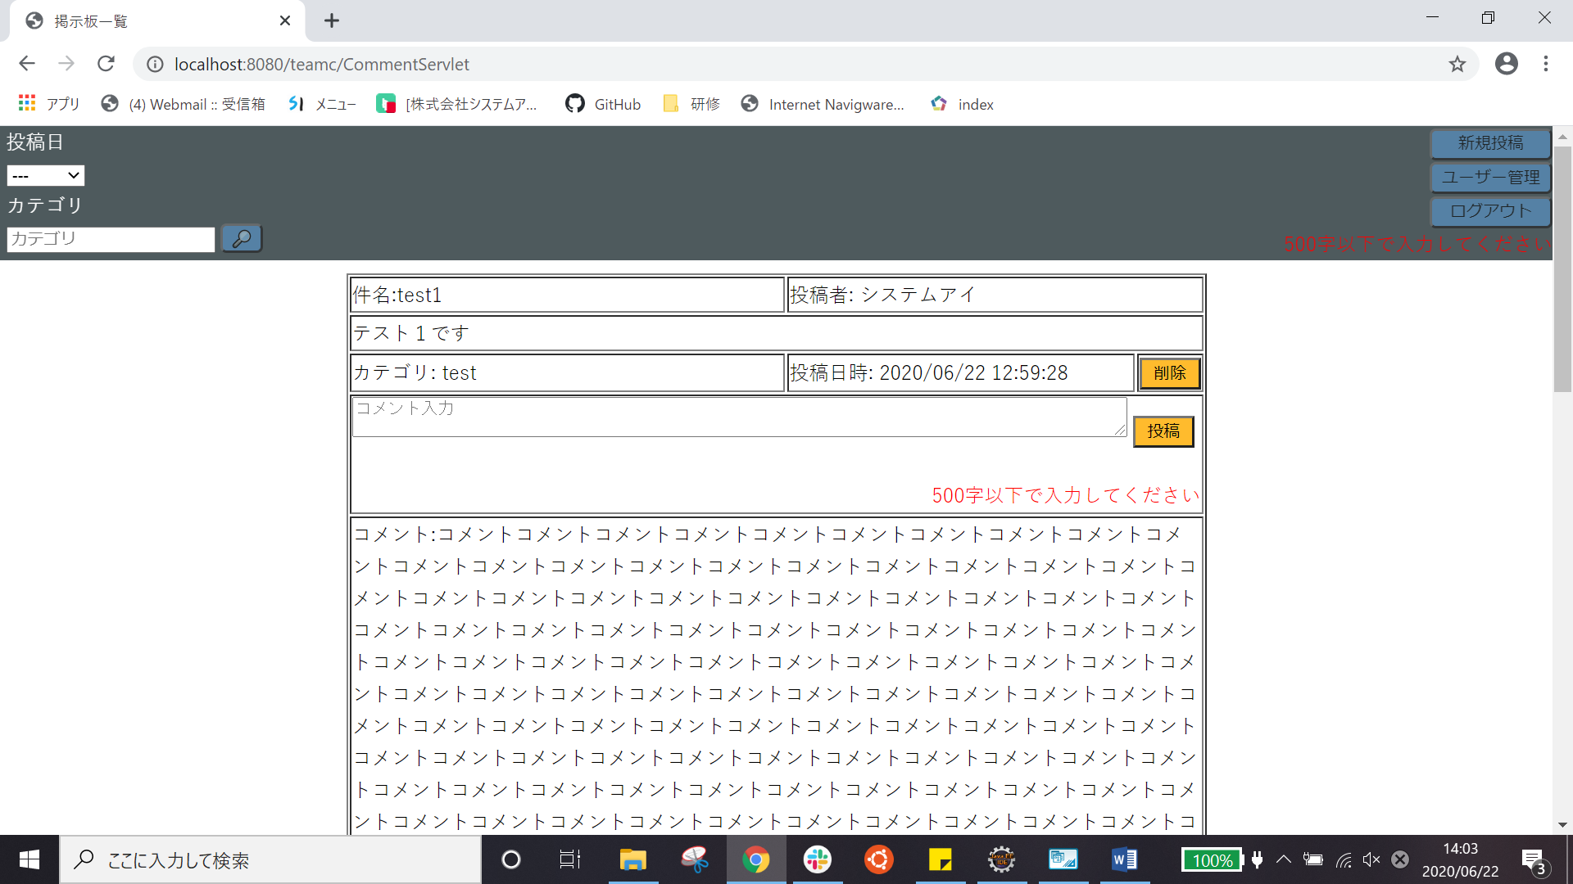
試験エビデンス
番号 | シナリオ | 作成チーム | 担当者
12 | ホームのコメントエラー表示 | チームC | 劉

試験番号 | 画面内容
12-1 | コメントに501文字を投稿前
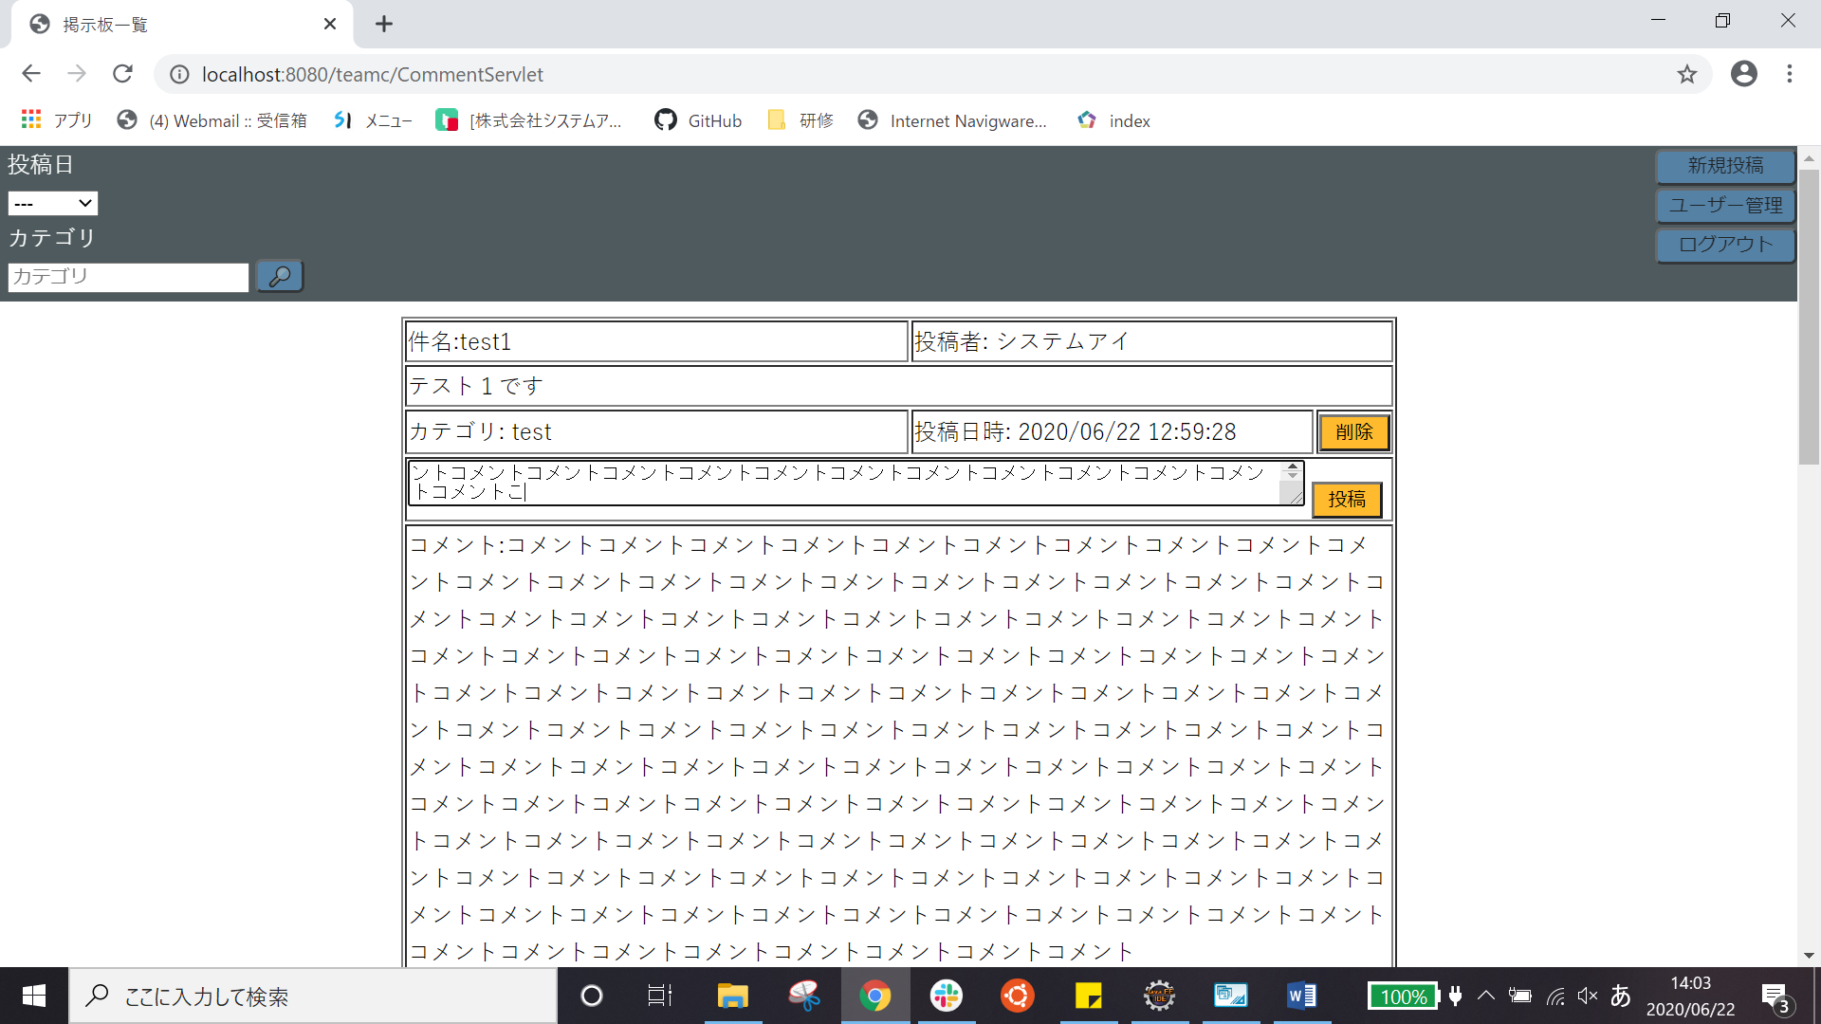

12-１ | コメントに501文字を投稿後

試験内容(12-2)

試験エビデンス
番号 | シナリオ | 作成チーム | 担当者
12 | ホームのコメントエラー表示 | チームC | 劉

試験番号 | 画面内容
12-2 | ０文字コメントを投稿前


12-2 | ０文字コメントを投稿後

